关系图
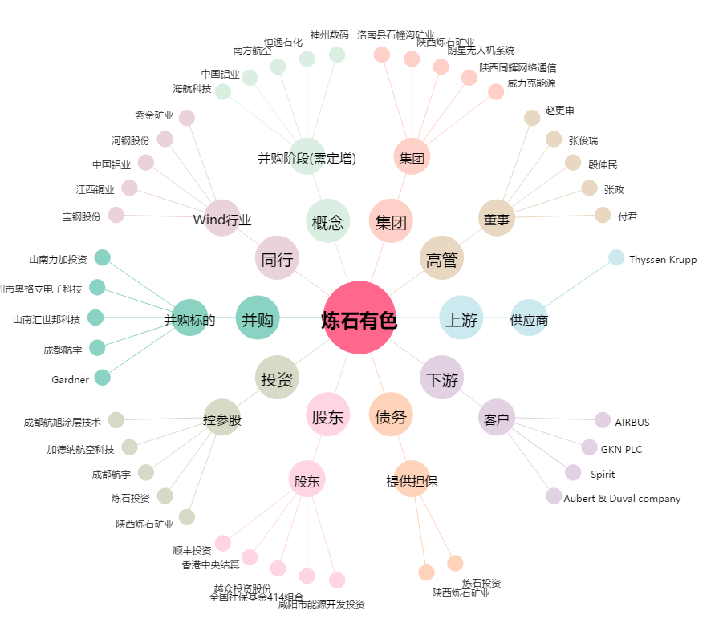
炼石有色[000697.SZ] - 关系概览图

